상품제안서
아이랩 4in1 다용도 무선청소기 | 상품코드: S29380

 |  |  |  |  |  |  | 02-713-8555 | www.synergygift.co.kr
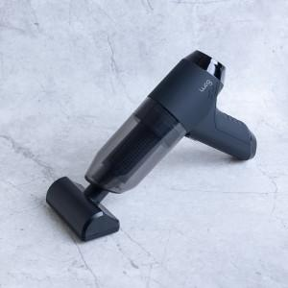

【상세/제작정보】 | 진공 청소 에어건, 압축 기능을 동시 사용

【인쇄/포장옵션】 | 레이저 / 포장지포장

【공급단가】 | 수량 | 50~ | 100~ | 200~ | 300~ | 500~
*VAT별도 | 단가 | 27,400원 | 26,700원 | 26,300원 | 25,800원 | 25,300원

【상품 URL】 | https://www.synergygift.co.kr:443/src/goods_detail.php?gdno=29380

